INFORMACION INICIAL
 | SERVICIO NACIONAL DE APRENDIZAJE SENA
 | PROGRAMA TITULADA
 | PLANTILLA DE FORMULACIÓN DE PLAN DE NEGOCIO

CENTRO DE FORMACIÓN: | CENTRO DE DISEÑO E INNOVACIÓN TECNOLÓGICA
PROGRAMA DE FORMACIÓN:
NÚMERO DE FICHA: | 3147206
TRIMESTRE | 6

1. EQUIPO EMPRENDEDOR

Nombres | Apellidos | Identificación | Teléfono | Correo electrónico | Digite los datos básicos de cada una de las personas que conforman el equipo emprendedor.
Juan Diego | Gómez Rosales | 6075575 | 3218265243 | juangomezdiego@gmail.com
Sebastian | Castaño Aguirre | 1089602525 | 3205768993 | sc876858@gmail.com

2. INFORMACIÓN INICIAL DE LA EMPRESA

2.1 RAZÓN SOCIAL Y/O NOMBRE DE LA EMPRESA |  | ESTANPACHOS S.A.S |  |  | Escriba el nombre con el que se constituirá la Empresa y el tipo de sociedad que conformarán. Ej: Librería Nacional Ltda.

2.2 FUNCION (ES) PRINCIPAL(ES) DE LA EMPRESA |  | Vender camisetas streetwear y estampadas al gusto del cliente |  |  | A que se dedicará la Empresa que conformará con su equipo emprendedor

2.3 TITULO DEL PROYECTO |  | Venta de estampados |  |  | Describa el titulo del producto que desarrollaran como equipo emprendedor. No debe exceder cinco (5 palabras)

2.4 LOGO |  |  |  |  | El logotipo es un símbolo formado por imágenes o letras que sirve para identificar su empresa o marca.
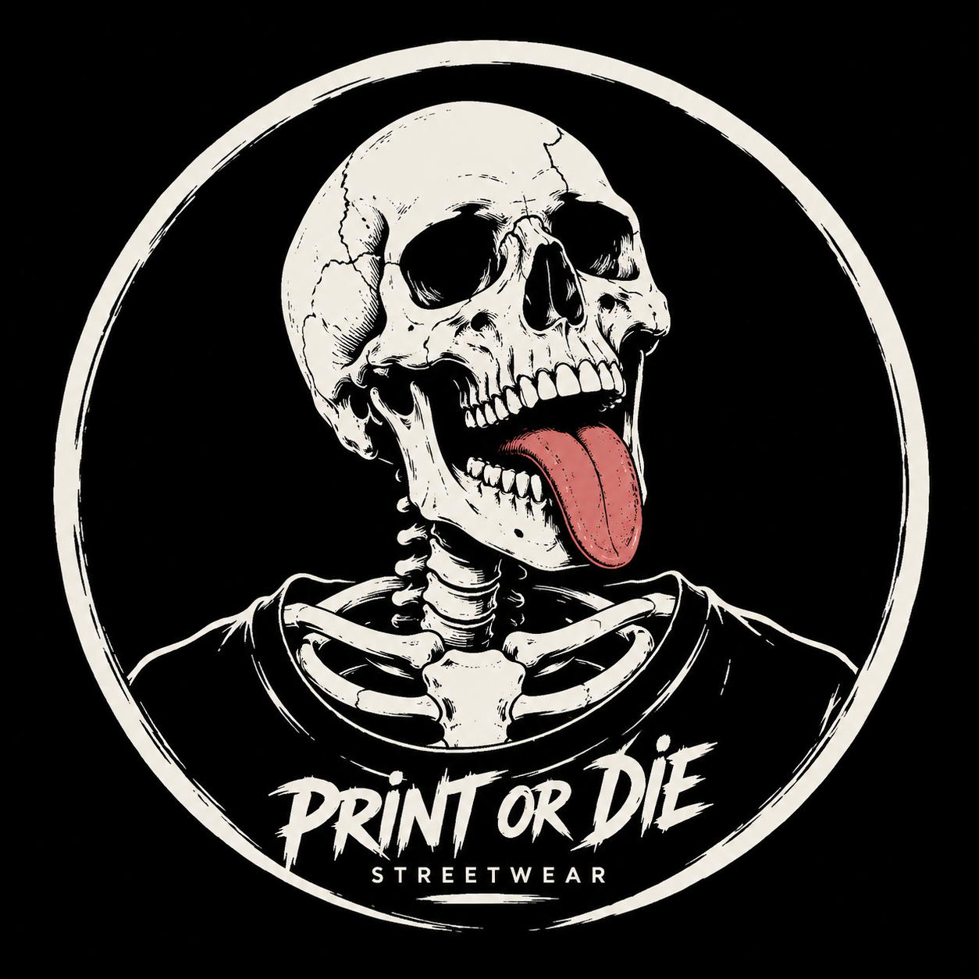

2.5 MISIÓN DE LA EMPRESA |  | Diseñar, producir y comercializar camisetas streetwear y estampados personalizados de alta calidad, ofreciendo a nuestros clientes prendas innovadoras que reflejen su estilo e identidad, mediante un excelente servicio, creatividad y compromiso con la satisfacción del cliente. |  |  | La misión define cual es la labor o actividad que realizará en el mercado, además hace referencia al público hacia el que va dirigido y el factor diferencial de su producto.
Recuerde que debe iniciar con un verbo en infinitivo (ar, er, ir)

2.6 VISIÓN DE LA EMPRESA |  | Ser una empresa reconocida a nivel local y nacional en el mercado de la moda streetwear y los estampados personalizados, destacándonos por la calidad, creatividad e innovación de nuestros productos, convirtiéndonos en la primera opción de nuestros clientes y generando tendencias que inspiren la expresión de la identidad y el estilo propio. |  |  | La visión de una empresa es una declaración que indica hacia dónde se dirige la empresa o qué es aquello en lo que pretende convertirse en el largo plazo.
Ejemplo: La Visión de Luminarias Impala S.A es: Ser la Empresa lider en el mercado por entregar productos con tecnología de punta a todos nuestros clientes, y reconocidos por cuidar el medio ambiente al producir luminarias de bajo consumo y larga duración

3. IDENTIFICACIÓN DEL PROYECTO

3.1 DESCRIPCIÓN DEL PROYECTO
Describa en qué consiste su proyecto. ¿Cómo lo va a realizar?. ¿A quien va dirigido su proyecto?.
Planteamiento del problema/oportunidad que desea resolver:
En el mercado de la moda juvenil existe una creciente demanda de prendas que expresen identidad, personalidad y estilo propio. Sin embargo, la mayoría de las tiendas ofrecen productos genéricos y masivos que no permiten la personalización. Esto representa una oportunidad para una empresa que brinde camisetas streetwear con diseños únicos y estampados completamente personalizados al gusto del cliente.
Necesidad identificada a partir del problema
Los jóvenes y adultos con afinidad por la cultura urbana y streetwear necesitan acceder a prendas de calidad que reflejen su identidad visual, sin tener que conformarse con diseños estándar del mercado masivo. Se identifica la necesidad de un servicio de personalización accesible, creativo y de alta calidad.
¿Qué producto o servicio va a realizar?
ESTANPACHOS S.A.S producirá y comercializará camisetas streetwear con estampados personalizados, ofreciendo diseños propios de la marca y la posibilidad de que el cliente solicite su propio diseño, usando técnicas de serigrafía y/o sublimación textil.
Mencione las funciones, utilidades y beneficios del producto/servicio a entregar.
Característica Única (propuesta de valor): | Personalización total del estampado: el cliente puede traer su propio diseño o crearlo con el equipo de la empresa
Característica 1 | Camisetas de alta calidad con materiales duraderos y confortables
Característica 2 | Diseños exclusivos con estética streetwear y urbana
Característica 3 | Precios accesibles para el segmento juvenil
Característica 4 | Atención personalizada y tiempos de entrega cortos
Cómo fabricará y/o realizará el producto/servicio:
Se adquirirán camisetas en blanco de proveedores textiles de calidad. Los diseños serán creados digitalmente por el equipo o proporcionados por el cliente. Se aplicarán los estampados mediante técnicas de serigrafía y/o sublimación. Los pedidos podrán realizarse de forma presencial o a través de canales digitales (redes sociales y WhatsApp).
A quién va dirigido el producto(servicio):
Jóvenes y adultos entre 15 y 35 años con interés en la moda urbana, cultura streetwear, música, arte y expresión personal, ubicados principalmente en el mercado local y nacional colombiano.

3.2 JUSTIFICACIÓN
Incluya los argumentos objetivos y verificables que considere son los elementos más importantes para que usted y su equipo se motivaran a emprender el proyecto.
Personal |  | Este proyecto nos aporta la oportunidad de convertir nuestra pasión por el diseño, la moda urbana y la creatividad en una fuente de ingresos sostenible. Nos permite desarrollar habilidades emprendedoras, comerciales y de diseño gráfico, mientras construimos un negocio propio que genere independencia económica y crecimiento profesional a largo plazo.
¿Que aporta este proyecto a su vida?
Social |  | ESTANPACHOS S.A.S contribuye a la sociedad ofreciendo una alternativa de moda accesible y personalizada para jóvenes que buscan expresar su identidad. Además, genera empleo local y apoya la economía del sector textil y creativo. Fomenta la cultura del diseño propio y el arte urbano como medio de expresión legítimo dentro de la comunidad.
¿Qué aporte realiza su producto/servicio a la sociedad?
Ambiental |  | La empresa buscará trabajar con proveedores textiles que ofrezcan materiales de mayor durabilidad, reduciendo así la cultura del fast fashion y el desperdicio de ropa. Se priorizará la producción bajo pedido para evitar el exceso de inventario y el desperdicio de materiales. A futuro, se evaluará la incorporación de tintas ecológicas y empaques biodegradables en el proceso de estampado.
¿Cómo contribuye a la conservación del medio ambiente su producto/servicio?

3.3 OBJETIVOS DEL PROYECTO
Los objetivos son los propósitos que usted fórmula para su proyecto, estos deben ser específicos, medibles, y alcanzables. Los objetivos deben escribirse iniciando con un verbo infinitivo ( ar, er, ir ).
Objetivo General: |  | Diseñar, producir y comercializar camisetas streetwear con estampados personalizados de alta calidad, posicionando a ESTANPACHOS S.A.S como una marca reconocida en el mercado local de la moda urbana durante los primeros dos años de operación.
Expresa el propósito central del proyecto. Debe ser coherente con la Visión de la Empresa.
Ejemplo: Crear un producto que satisfaga al cliente, utilizando herramientas de calidad………
Objetivos Específicos: |  | Establecer el proceso de producción y los canales de venta digitales y presenciales de la empresa en los primeros 3 meses de operación.
Los objetivos específicos se derivan del objetivo general e indican el camino que se debe seguir para alcanzarlo. Los objetivos especificicos deben indicar la cantidad que se desea alcanzar y el tiempo de cuando se desea alcanzar. |  | Lograr la venta de un mínimo de 50 camisetas mensuales al finalizar el primer trimestre de funcionamiento, mediante estrategias de marketing en redes sociales.
 |  | Alcanzar una base de al menos 100 clientes fidelizados al finalizar el primer año, a través de un servicio de atención personalizada y productos de calidad.

